Подложки
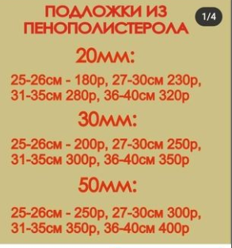
ПРАЙС НА ПОДЛОЖКИ КРУГЛЫЕ/КВАДРАТНЫЕ
Размер в см | ТОЛЩИНА
 | ЛХДФ | 3мм | 4мм | 6мм | 8мм
10-17 | 40 | 45 | 55 | 70 | 90
18-19 | 50 | 55 | 65 | 100 | 120
20-22 | 60 | 65 | 80 | 120 | 140
23-25 | 70 | 75 | 100 | 130 | 150
26-27 | 90 | 95 | 120 | 140 | 175
28-30 | 100 | 110 | 130 | 150 | 200
31-33 | 115 | 125 | 140 | 180 | 220
34-36 | 130 | 140 | 150 | 200 | 250
37-40 | 155 | 165 | 175 | 220 | 300
41-45 | 175 | 185 | 195 | 250 | 350
46-49 | 190 | 200 | 220 | 300 | 400
50-54 | 220 | 230 | 250 | 350 | 430
55-60 | 240 | 250 | 280 | 400 | 450

